Especificaciones
Arquitectura Solución propuesta: OCI To-BE (lift and shift)
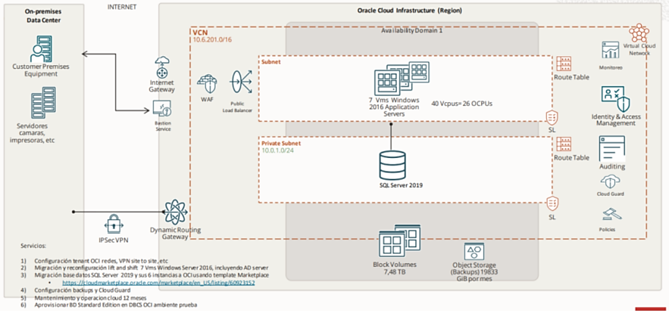

Especificacion de la Arquitectura propuesta:
• La solución considera el redespliegue de la base de datos SQL server usando plantilla disponible en Oracle. • Cloud Marketplace Standard Edition. • Los servidores Windows 2016 de aplicaciones serán migrados a OCI con metodología lift and Shift.

Ambiente de producción Requerido para la implementación de la solución
Proposito | Nombre | Imagen | OCPUs | Memoria GB | Disco GB
APP | MV1 (Mercurio) | Windows Server 2016 | 2 | 16 | C:130 D:30 G:2500
 | MV2 (Seven) | Windows Server 2016 | 2 | 8 | C:150 D:250
 | MV3 (Kactus) | Windows Server 2016 | 1 | 8 | C:100
 | MV4 (Isolucion) | Windows Server 2016 | 4 | 16 | C:400
 | MV5 (Intranet) | Windows Server 2016 | 2 | 16 | C:300
 | MV6 (Web) | Windows Server 2016 | 2 | 16 | C:100
 | MV7 (Atlante BD) | Windows Server 2016 | 2 | 32 | C:130
 | Subtotal IaaS |  | 15 | 112 | 4090
BD | BD SQL Server 2019 | SQL Server 2019 (Licencia por OCPU) | 6 |  | -
BACKUP | MV SQL Server | Windows Server 2019 | 6 | 100 | 2000
 | Backups | - | - | - | 12000

nota:1 OCPU Oracle = 2vcpu Azure

Ambiente de producción Requerido para la implementación de la solución

Propósito | Nombre | Imagen | OCPUs | Memoria GB | Disco GB
APP | MV1 (Mercurio) | Windows Server 2016 | 1 | 8 | C:130 D:30 G:2500
 | MV2 (Seven) | Windows Server 2016 | 1 | 4 | C:150 D:250
 | MV3 (Kactus) | Windows Server 2016 | 1 | 4 | C:100
 | MV4 (Isolucion) | Windows Server 2016 | 1 | 8 | C:400
 | MV5 (Intranet) | Windows Server 2016 | 1 | 8 | C:300
 | MV6 (Web) | Windows Server 2016 | 1 | 8 | C:100
 | MV7 (Atlante BD) | Windows Server 2016 | 2 | 16 | C:130
 | Subtotal IaaS |  | 8 | 56 | 4090
BD | BD SQL Server 2019 | Windows Server 2019. SQL Server 2019 | 2 | 50 | 2000
BACKUP | Backups | - | - | - | 12000

_____________________________________ (Firma) XXXXXXXXXXXXXXXXXXXXXXXXX (NOMBRE) XXXXXXXXXXXX (CÉDULA DE CIUDADANÍA)

